입고테이블
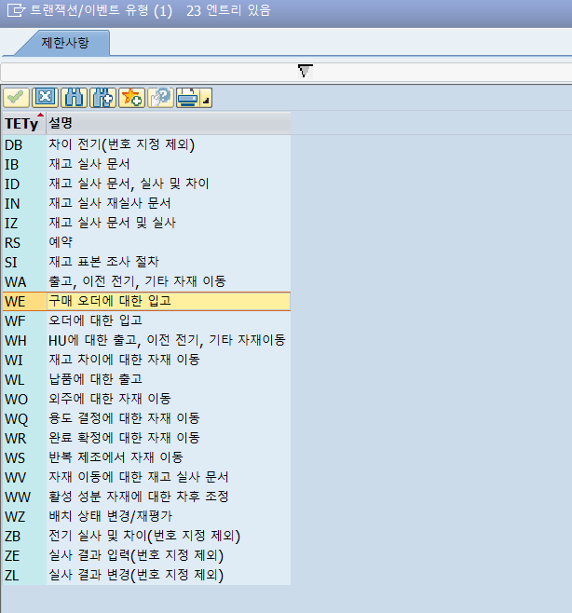
헤더 | MKPF
MANDT | MKPF-MBLNR | MSEG-MJAHR | MKPF-BLART | MKPF-BLDAT | MKPF-BUDAT
 | 입고문서번호 | 회계연도 | 전표유형 | 증빙일 | 전기일
 |  | 전기일의 연도 | WE
 | 5000000000 | 로 고정 |  |  |  |  |  | Z
 | *입고문서번호는 5번대로 시작

아이템 | MSEG |  |  |  |  |  |  |  |  |  |  | 전기일기준
MANDT | MSEG-MBLNR | MSEG-MJAHR | MSEG-ZEILE | MSEG-MATNR | MSEG-WERKS | MSEG-LGORT | MSEG-LIFNR | MSEG-WAERS | MSEG-MENGE | MSEG-MEINS | MSEG-EBELN | MSEG-BUKRS | MSEG-GJAHR | MSEG-BELNR | MSEG-SHKZG | MSEG-DMBTR
 | 입고문서번호 | 회계연도 | 아이템번호 | 자재번호 | 플랜트 | 저장위치 | 구매처번호 | 통화키 | 수량 | 단위 | 구매오더번호 | 회사코드 | 회계연도 | 전표번호 | 차대변 | 금액
 |  | 전기일의 연도가 들어감 |  |  |  |  |  |  |  |  |  | 1100 |  |  | S차변
 |  |  |  |  |  |  |  |  |  |  |  |  |  |  | H대변

전표유형 IMG세팅

1.실무_STANDARD
입고 : MIGO
1. 구매오더 생성번호로 조회
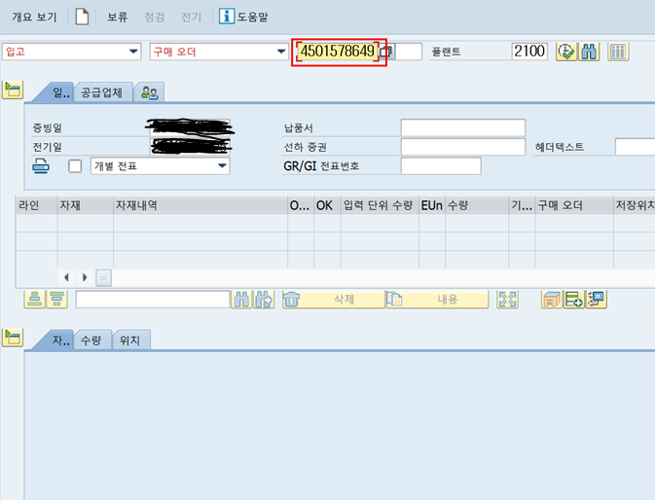

2. 품목에 이상이 없으면 품목체크

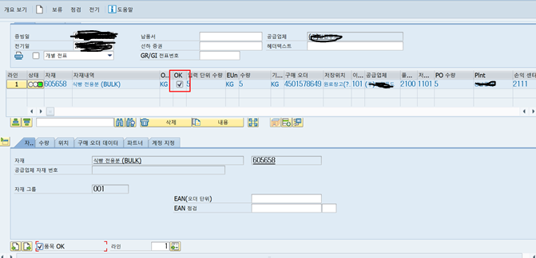

3. 전기(입고문서 생성)
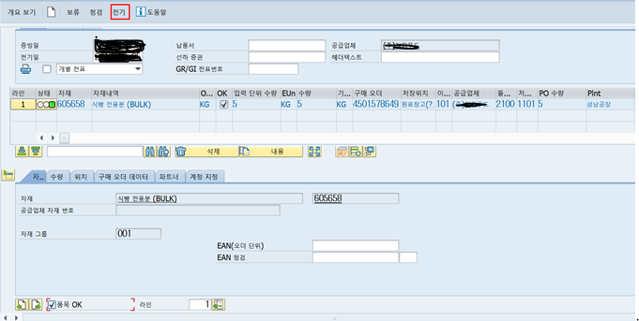

2. MMBE재고확인
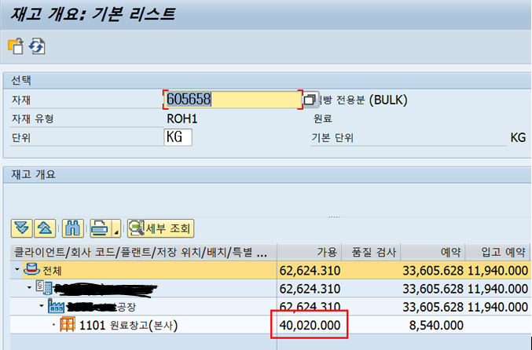

3. 입고전표확인(회계전표)
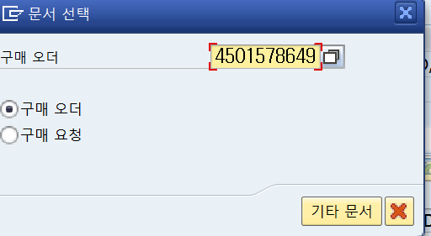

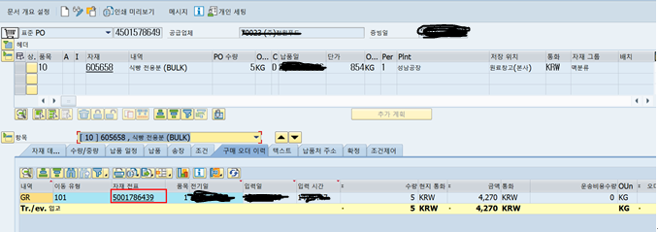

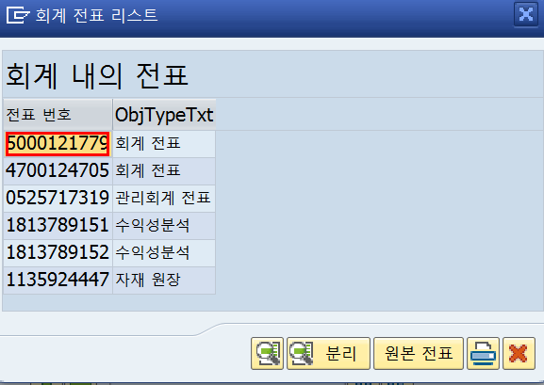

4. 입고데이터 저장
헤더
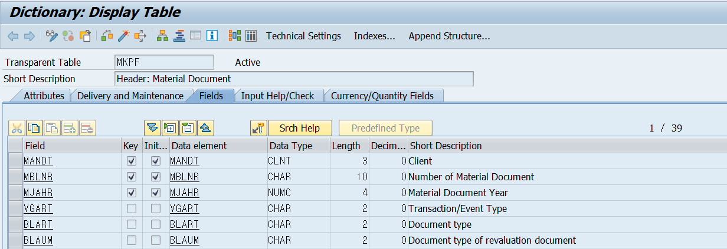

아이템

2.상품입고조회
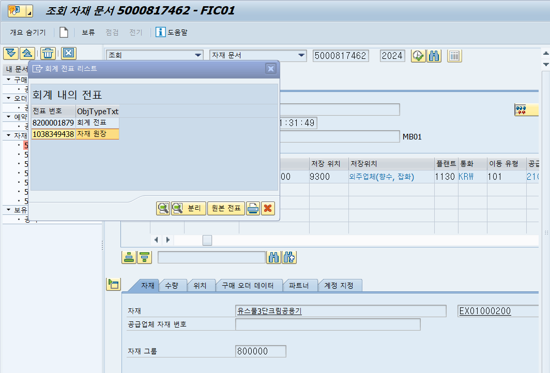
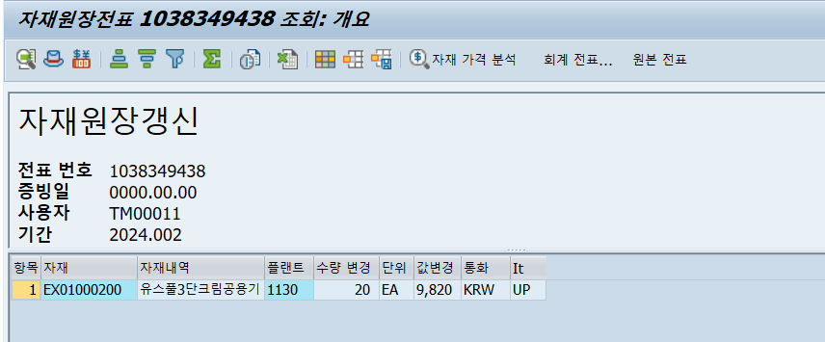
1. 생성된 입고문서
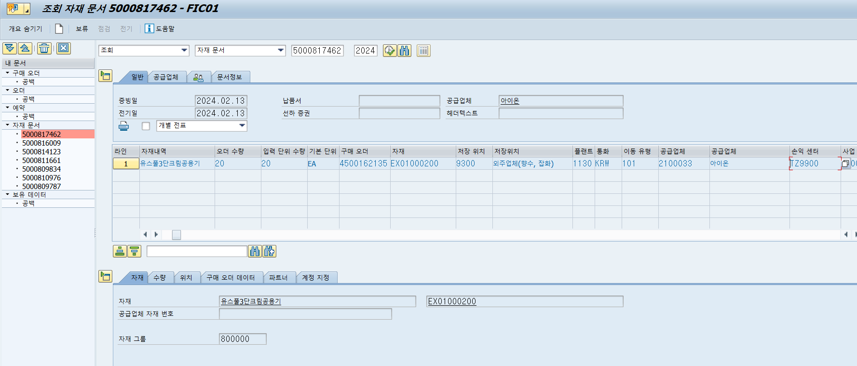

자재문서 , 입고문서 번호 : 5000817462
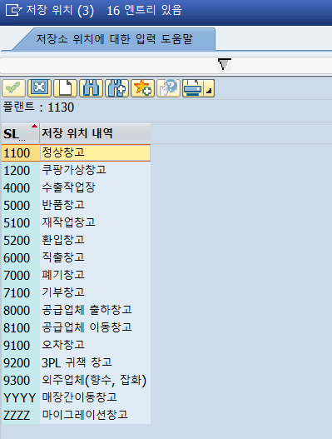
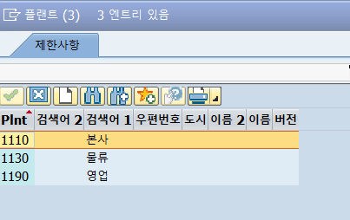
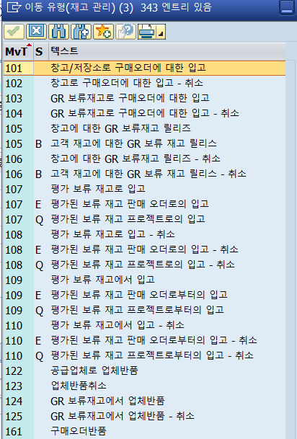

2. 테이블 확인 (자재문서)
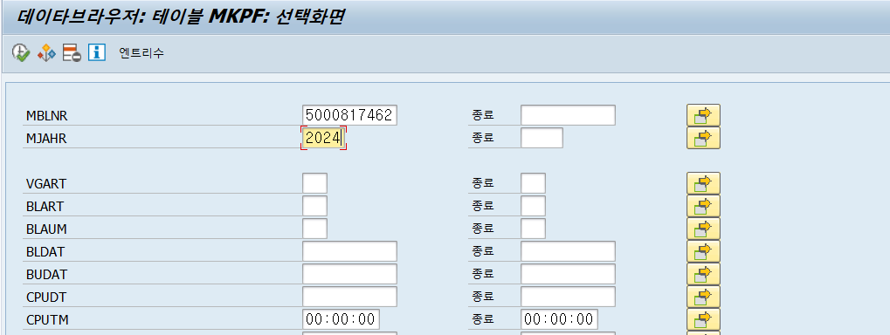
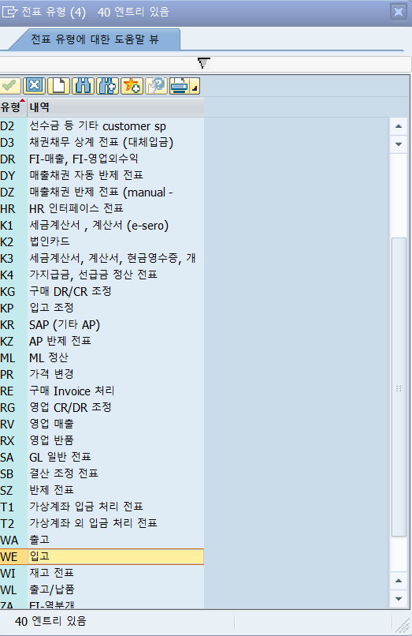

MSEG는 MSEG1참조

3. FI전표확인
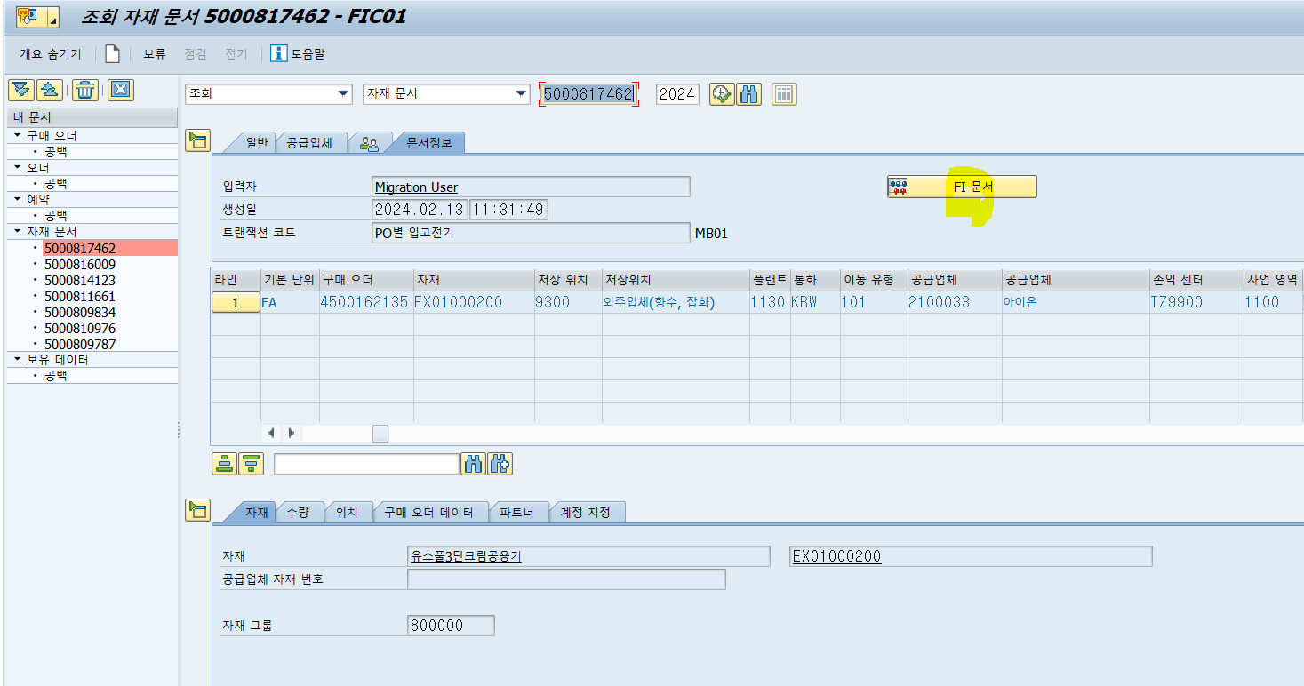

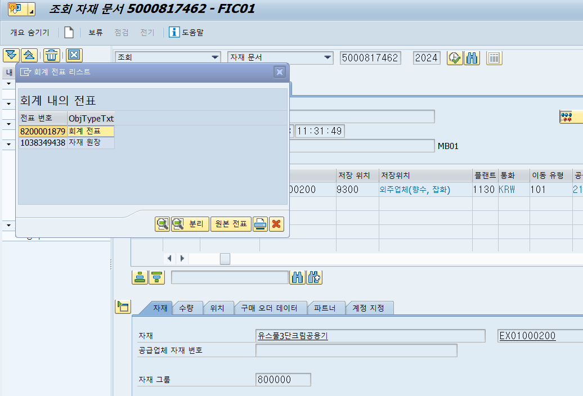

전표번호 : 8200001879
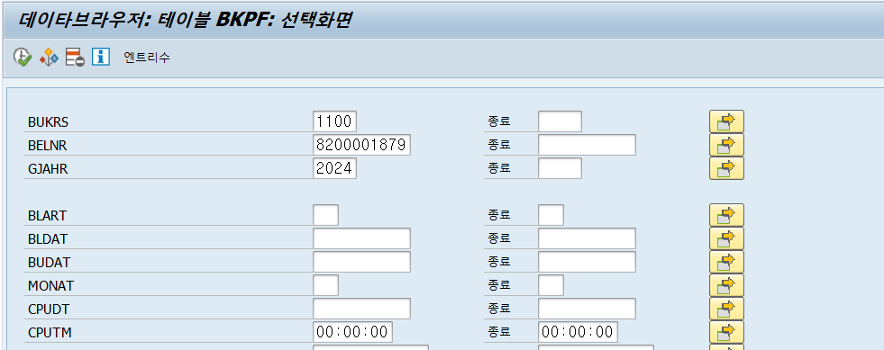

BSEG1참조

4. 자재원장

3.제품입고조회
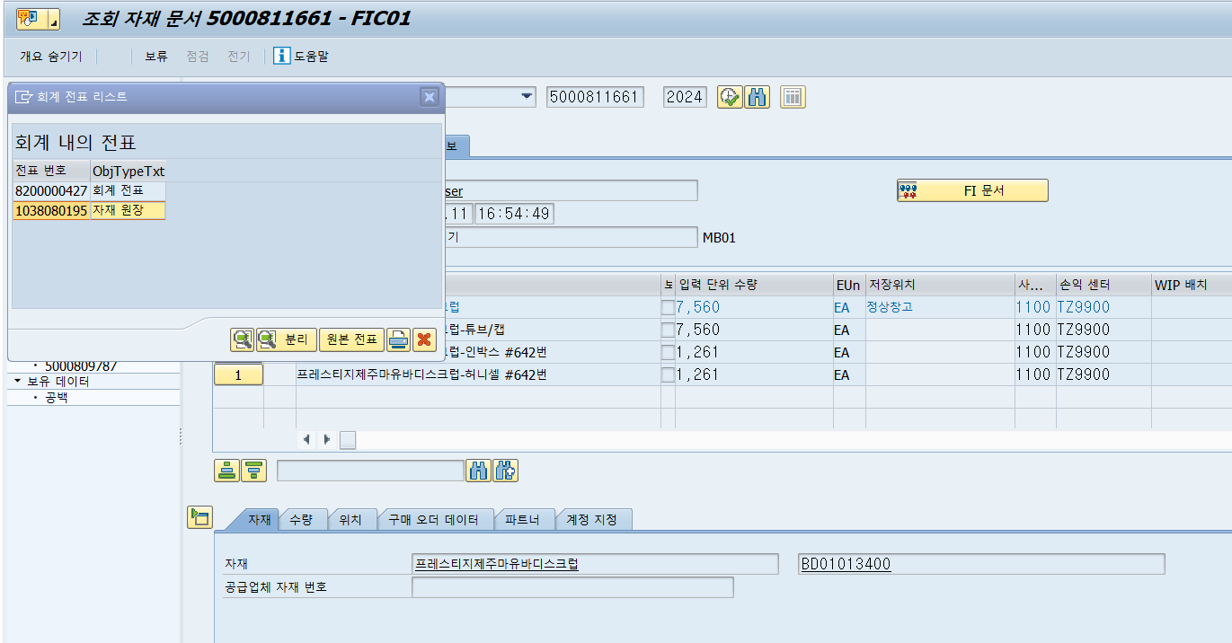
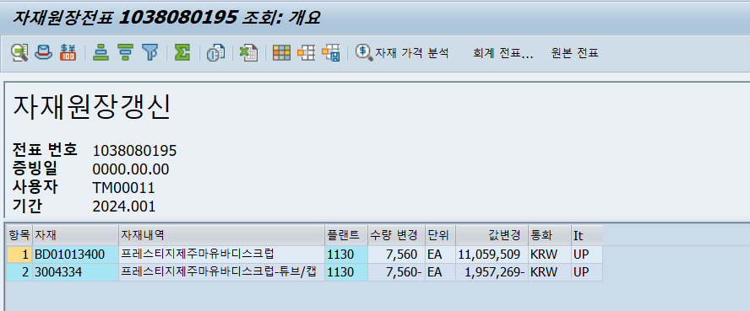
1. 생성된 입고문서
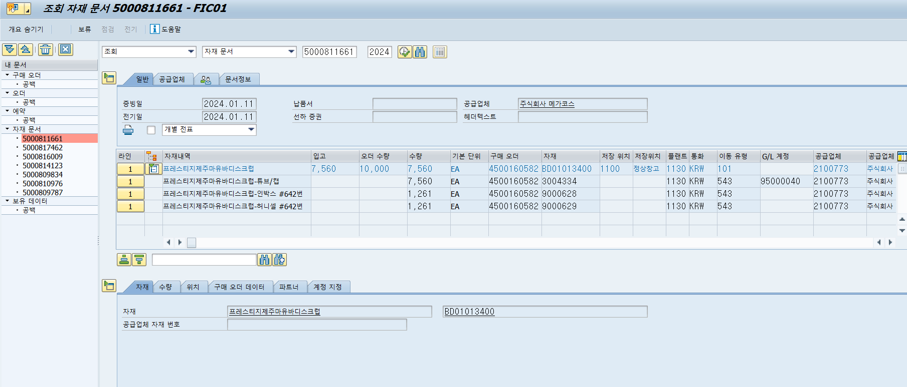

자재문서 , 입고문서 번호 : 5000811661
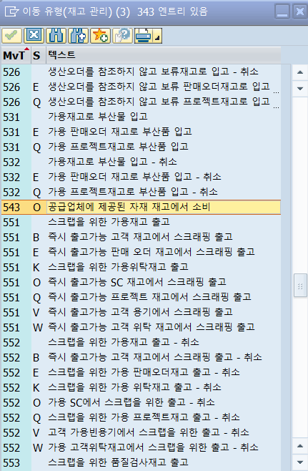

2. 테이블 확인 (자재문서)
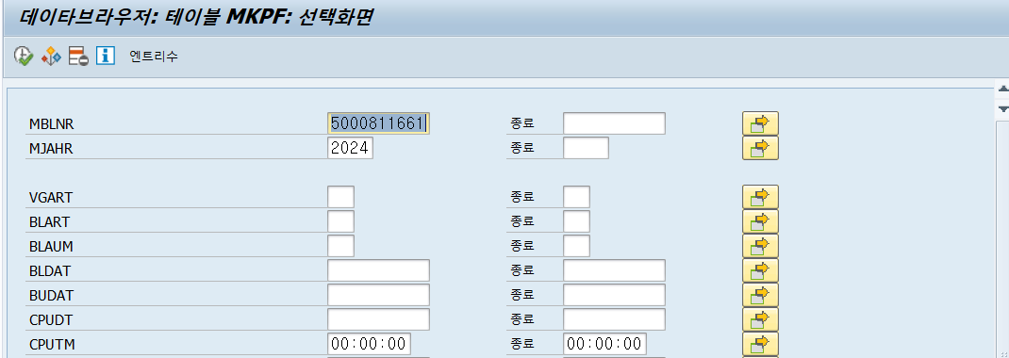

MSEG는 MSEG2참조

3. FI전표확인
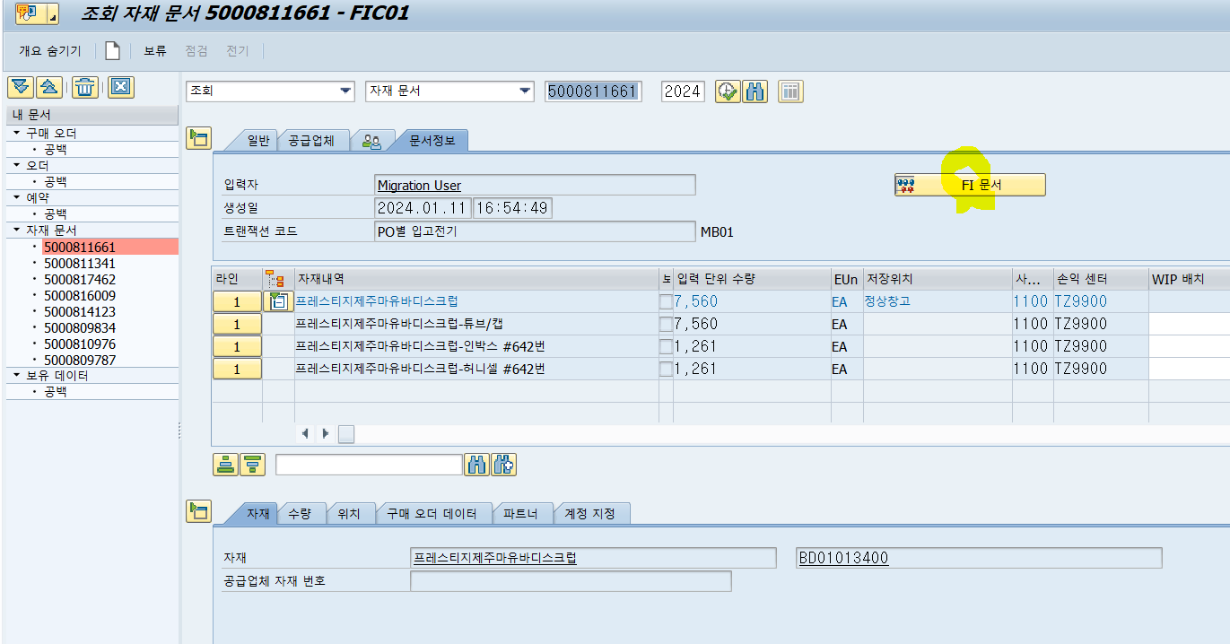

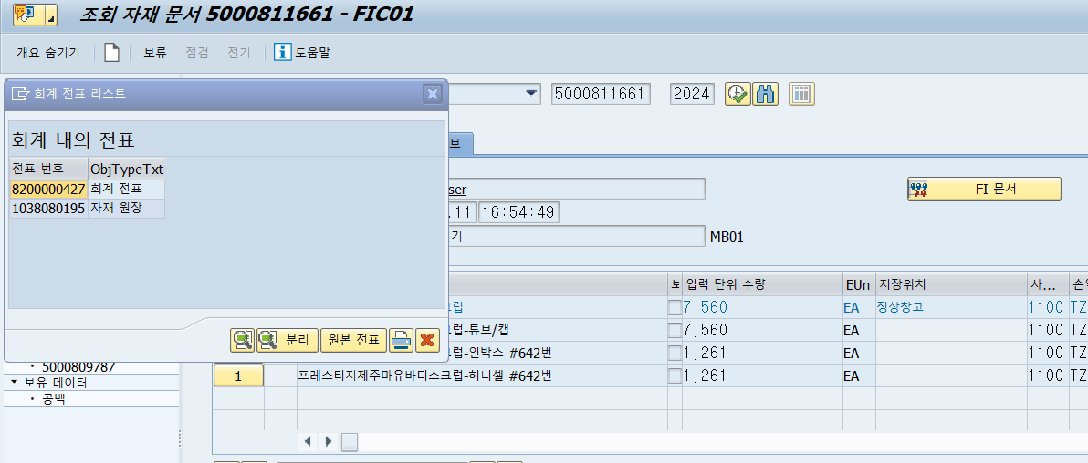

제품 : 가공비 + 재료비
제품을 생산할 때 만들 재료를 다 구입해서 제조사로 보냄 (우리재고)
임가공비 : 제조사에 주는 가격 (PO의 단가)
제품생산해서 입고하면 보냈던 부자재들 재고를 차감해주면서 부재료로 떨굼 ->제품의 이평가에 녹아들어감

전표번호 : 8200000427
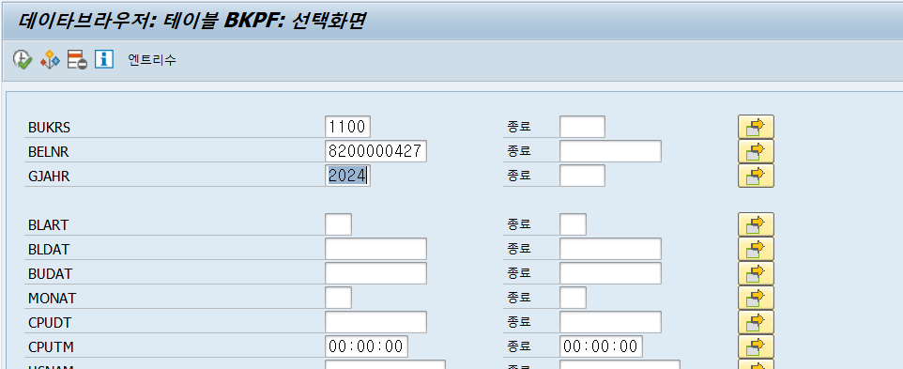

BSEG2참조

4. 자재원장

